Table 3
PENGECUALIAN
Pertanggungan asuransi ProActive Plus tidak berlaku apabila Tertanggung meninggal dunia dalam keadaan sebagai akibat dari: 1. Akibat tindakan bunuh diri yang terjadi dalam kurun waktu 2 (dua) tahun terhitung sejak Tanggal Penerbitan Polis atau Addendum yang terkini atau tanggal penerbitan pemulihan yang terkini (mana saja yang terjadi terakhir); 2. Tertanggung sedang/sebagai akibat melakukan tindak kejahatan; 3. Tertanggung menjalani eksekusi hukuman mati oleh pengadilan; 4. Terjadi akibat tindak kejahatan atau pembunuhan yang dilakukan oleh yang berkepentingan dalam Pertanggungan; atau 5. Pengecualian-pengecualian lainnya secara lengkap klausul Pengecualian dinyatakan dalam Ketentuan Polis.
PERSYARATAN DAN TATA CARA
Pengajuan Asuransi Jiwa | Calon Pemegang Polis akan mendapatkan Ringkasan Informasi Produk dan Layanan versi Personal (“RIPLAY Personal”) atau proposal penawaran dari tenaga pemasar. Setelah RIPLAY Personal disetujui maka calon nasabah akan melengkapi dokumen sebagai berikut: • Surat Permintaan Asuransi Jiwa/Kesehatan; • Identitas diri; • RIPLAY Personal yang sudah ditandatangani nasabah; • Dokumen pendukung lainnya. Setelah dokumen lengkap, selanjutnya Tertanggung akan melalui proses seleksi risiko.
Pembayaran Premi | Premi dapat dibayar secara tahunan atau diangsur setiap semesteran, kuartalan, atau bulanan dan akan diakui oleh Penanggung pada saat Premi diterima di rekening Penanggung.
Masa Leluasa (Grace Period) | Masa Leluasa (Grace Period) selama 45 (empat puluh lima) hari kalender terhitung sejak tanggal jatuh tempo pembayaran Premi. Apabila Premi tidak dibayar setelah Masa Leluasa (Grace Period) berakhir, maka Polis akan Lapsed.
Masa Mempelajari Polis | • Pemegang Polis mempunyai hak untuk mempelajari Polis dalam waktu 14 (empat belas) hari kalender sejak Tanggal Penerimaan Polis. • Apabila Pemegang Polis tidak setuju/keberatan dengan Ketentuan Polis ProActive Plus, maka Pemegang Polis harus memberitahukan secara tertulis dan mengembalikan Polis (jika ada) kepada Penanggung. • Penanggung akan mengembalikan Premi yang telah dibayarkan oleh Pemegang Polis setelah dikurangi biaya administrasi Polis dan biaya pemeriksaan medis (jika ada) dan Polis menjadi batal sejak awal. • Sebaliknya, bila tidak ada pemberitahuan atau keberatan yang diajukan secara tertulis oleh Pemegang Polis dalam kurun waktu 14 (empat belas) hari kalender sejak Tanggal Penerimaan Polis tersebut, maka Pemegang Polis dianggap setuju dengan seluruh isi dari Ketentuan Polis Asuransi ProActive Plus. • Calon Pemegang Polis dan calon Tertanggung mempunyai kewajiban untuk menyediakan informasi dan/atau data sesuai dengan kondisi sesungguhnya. Apabila Manulife Indonesia mengetahui adanya informasi dan/atau data yang tidak sesuai dengan kondisi sesungguhnya maka Manulife Indonesia memiliki hak untuk membatalkan pertanggungan.
Kelengkapan Dokumen | Dokumen-dokumen yang wajib diserahkan kepada Penanggung untuk menerima manfaat Pertanggungan: • Untuk klaim manfaat meninggal dunia adalah: a. Polis; b. Formulir Klaim Meninggal Dunia yang disediakan oleh Manulife Indonesia; c. Surat keterangan dokter yang memeriksa jenazah Tertanggung yang menjelaskan sebab-sebab kematian Tertanggung; d. Akta kematian dan/atau Surat keterangan meninggal dunia dari pihak yang berwenang, e. Surat keterangan kepolisian dalam hal Tertanggung meninggal dunia akibat Kecelakaan atau hal tidak wajar; f. Surat keterangan mengenai bukti diri yang berkepentingan dalam Polis; dan g. Fotokopi identitas Tertanggung dan Yang Ditunjuk yang masih berlaku. • Untuk klaim manfaat akhir masa Pertanggungan adalah: a. Polis; dan b. Surat keterangan mengenai bukti diri Pemegang Polis.
Pembayaran Klaim | Pembayaran Manfaat Pertanggungan oleh Manulife Indonesia dilakukan paling lambat 30 (tiga puluh) hari kalender sejak tanggal klaim disetujui oleh Manulife Indonesia serta apabila dokumen yang diperlukan telah secara lengkap diterima oleh Manulife Indonesia dan telah melalui proses pengujian klaim.
Pengajuan Keluhan dan Pertanyaan | Pengajuan keluhan maupun pertanyaan dapat dilakukan dengan menghubungi Customer Contact Center PT Asuransi Jiwa Manulife Indonesia di kantor pemasaran terdekat atau melalui: Customer Contact Center Sampoerna Strategic Square, North Tower, Lantai GF Jl. Jenderal Sudirman Kav. 45-46 Jakarta Selatan, 12930 Telp : (62-21) 2555 7777 Email : customerserviceid@manulife.com
BIAYA-BIAYA
Premi yang dibayarkan oleh nasabah sudah termasuk biaya administrasi, biaya asuransi, komisi, agen, dan biaya pemasaran.
INFORMASI TAMBAHAN
Perubahan Polis Apabila terjadi perubahan ketentuan Polis mengenai tapi tidak terbatas pada ketentuan manfaat, biaya, dan risiko akan diberitahukan kepada Pemegang Polis melalui nomor atau alamat korespondensi terkini Pemegang Polis yang tercatat pada Manulife Indonesia paling lambat 30 (tiga puluh) hari kerja sebelum terjadi perubahan.
ILUSTRASI
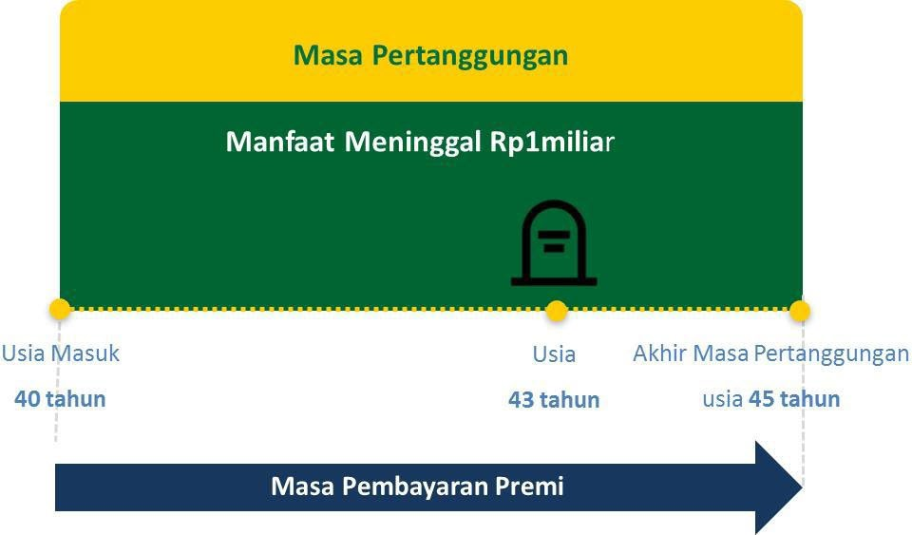
Pemegang Polis : Bapak Roby Usia Masuk : 40 Tahun Masa Pembayaran Premi : 5 tahun Uang Pertanggungan : Rp. 1.000.000.000,00 Premi Dasar Tahunan : Rp. 4.280.000,00 • Apabila Bapak Roby meninggal dunia, maka manfaat meninggal dunia yang didapatkan berupa Uang Pertanggungan sebesar Rp. 1.000.000.000,00. • Berikut adalah Contoh Ilustrasi apabila Bapak Roby meninggal dunia:

CATATAN
• Calon Pemegang Polis wajib membaca dengan teliti dan memahami Ringkasan Informasi Produk dan Layanan Versi Umum ini dan berhak bertanya kepada Tenaga Pemasar atas semua hal terkait Ringkasan Informasi Produk dan Layanan Versi Umum ini. • Calon Pemegang Polis harus membaca, memahami dan menandatangani aplikasi pengajuan asuransi setelah menyetujui keseluruhan isi dari ilustrasi dan informasi yang terdapat di dalam Ringkasan Informasi Produk dan Layanan Versi Umum ini serta penjelasan yang disampaikan Tenaga Pemasar. • Ringkasan Informasi Produk dan Layanan Versi Umum ini merupakan penjelasan singkat dari produk asuransi ProActive Plus dan bukan merupakan bagian dari aplikasi pengajuan asuransi dan Polis. Ketentuan lengkap mengenai produk asuransi dapat Anda pelajari pada Polis ProActive Plus yang diterbitkan oleh Manulife Indonesia dan akan dikirimkan kepada Anda setelah Manulife Indonesia menyetujui aplikasi asuransi Anda. • Manulife Indonesia berhak menerima atau menolak permohonan asuransi berdasarkan keputusan seleksi risiko yang dilakukan oleh Manulife Indonesia. Keputusan klaim sepenuhnya merupakan keputusan Manulife Indonesia yang mengacu pada Ketentuan Polis ProActive Plus. • Calon Pemegang Polis dan/atau calon Tertanggung mempunyai kewajiban untuk menyediakan informasi dan/atau data sesuai dengan kondisi sesungguhnya. Apabila Manulife Indonesia mengetahui adanya informasi dan/atau data calon Pemegang Polis dan/atau calon Tertanggung yang tidak sesuai dengan kondisi sesungguhnya, maka Manulife Indonesia berhak untuk membatalkan Pertanggungan. • Syarat dan Ketentuan yang berlaku untuk produk asuransi ProActive Plus telah tercantum dalam dokumen Ringkasan Informasi Produk dan Layanan versi Umum ini yang dapat diunduh pada www.manulife.co.id dan Ketentuan Polis. • Manulife Indonesia merupakan perusahaan asuransi jiwa yang berizin dan diawasi oleh Otoritas

